沧州旭兴4
临时零部件采购价格协议（ 1913266 ）
协议编号：HBZYXY-2024-WU012-04
甲方：河北光华荣昌汽车部件有限公司
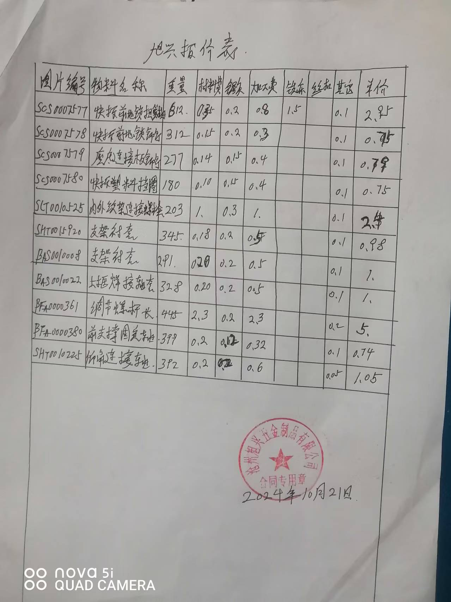
乙方：沧州旭兴五金制品有限公司
甲乙双方在保持互惠互利的基础上，为保持长久的合作关系，双方携手共同占领大市场，特签定价格协议如下：
一、乙方供货价格（以未税价格为准） 单位：元（RMB)
序号 | QAD编码 | 零部件名称（QAD） | 图号或规格 | 单位 | 未税产品价格 （不含模摊费） |  | 未税模检具摊销费 |  |  | 未税产品价格 （含模摊费） | 备注 |  |  |  |  | 目标价 | 24年用量
 |  |  |  |  | 2023年 | 2024年 | 模检具总价 | 摊销费 | 摊销方式 | 2024年 |  |  |  | A点厂家 | A点未税单价
1 | SCS0007577 | 快拆前地锁扭簧轴 |  | 件 |  | 1.9500 | —— | 0 | —— | 1.9500 |  | S413020 | SCS0007577S413020 |  |  | 2.0511 | 1790
2 | SCS0007578 | 快拆前地锁铆钉 |  | 件 |  | 0.7500 | —— | 0 | —— | 0.7500 |  | S413020 | SCS0007578S413020 |  |  | 0.3079 | 1624
3 | SCS0007579 | 座底连接板铆钉 |  | 件 |  | 0.6200 | —— | 0 | —— | 0.6200 |  | S413020 | SCS0007579S413020 |  |  | 0.2903 | 650
4 | SCS0007580 | 快拆塑料挡圈 |  | 件 |  | 0.7500 | —— | 0 | —— | 0.7500 |  | S413020 | SCS0007580S413020 |  |  | 0.3645 | 930
5 | SLT0010525 | 内外绞架连接螺栓 |  | 件 |  | 2.4000 | —— | 0 | —— | 2.4000 |  | S413020 | SLT0010525S413020 | 兴岳 | 1.5666 | 1.4633 | 2030
6 | SHT0015920 | 支架衬套 |  | 件 |  | 0.9800 | —— | 0 | —— | 0.9800 |  | S413020 | SHT0015920S413020 | 政锦 | 0.66 | 0.5002 | 714
7 | BAS0010008 | 支架衬套 |  | 件 |  | 1.0000 | —— | 0 | —— | 1.0000 |  | S413020 | BAS0010008S413020 | 政锦 | 0.4 | 0.4455 | 6820
8 | BAS0010022 | 上框焊接轴套 |  | 件 |  | 1.0000 | —— | 0 | —— | 1.0000 |  | S413020 | BAS0010022S413020 | 政锦 | 0.49 | 0.4872 | 1030
9 | BFA0000361 | 调节螺杆(长) |  | 件 |  | 5.0000 | —— | 0 | —— | 5.0000 |  | S413020 | BFA0000361S413020 | 智凯 | 5.496 | 3.3074 | 503
10 | BFA0000380 | 前支撑固定轴 |  | 件 |  | 0.7400 | —— | 0 | —— | 0.7400 |  | S413020 | BFA0000380S413020 | 创合 | 0.49 | 0.7400 | 9762
11 | SHT0010225 | 仰角连杆轴 |  | 件 |  | 1.0500 | —— | 0 | —— | 1.0500 |  | S413020 | SHT0010225S413020 | 纳特 | 0.7 | 0.6983 | 2080
二、发票开具：乙方必须开具国家规定税率的增值税专用发票，税率13%专票，开具发票时必须注明QAD编码且与入库/使用量中的QAD编码保持一致。
三、价格执行期从 2024 年 10 月 1 日起至 2024 年 12 月 31 日(遇市场价格变动经双方协商同意后可调整)。
四、产品的数量依据甲方具体采购产品时另行向乙方发出的采购订单。
五、运输费用及运输过程中的风险由乙方承担。
六、双方合作中出现的质量、技术、物流等问题按相应合同（协议）办理。
七、此协议一式二份，经双方代表签字后即生效，同时具有法律效力。复印件、传真件具备同等法律效力。双方合作中出现质量、技术、物流等问题按相应合同（协议）办理。

甲方（签字盖章）： |  |  |  |  |  |  | 乙方（签字盖章）：

法定代表人/授权代表签字： |  |  |  |  |  |  | 法定代表人/授权代表签字：

签订日期： |  |  |  |  |  |  | 签订日期：

